Items
 |  |  |  |  | Auteur de la fiche: Cécile Pont
Objectif général: lexique |  |  |  |  |  |  |  |  |  | Diagnostic (DSM 5):
Objectif spécifique: enrichissement |  |  |  |  |  |  |  |  |  | Age: 8 ans
Mots clés: lexique - actions - fruits - insectes - corps |  |  |  |  |  |  |  |  |  | Niveau scolaire/formation: 4PH

 | Modalités de passation des pré- et post-tests: dénomination orale. Présentation des images 5'' sur diaporama Powerpoint. Réponse correcte si réalisée en moins de 5''.
catégorie | ortho | freqlemfilms2 | nbphons | Pré-test 1 5'' max | Listes |  | Pré-test 2 5'' max |  | Post-test 5'' max |  | Post-test 2 5'' max | Fréquence séance ttt: |  | 0x/sem pd 3 sem (vacances)
ACTIONS | bâiller | 1.87 | 4 | 1 | A | Mots pas travaillés |  | Liste A travaillée à la maison- 3 sem - ttt sémantique (compléter phrases énoncées par tiers, avec images sous les yeux & donner définition pour que tiers trouve image) |  | Mots pas travaillés |  | Fréquence maison: |  | 3 x/sem pd 3 sem
ACTIONS | coudre | 8.88 | 4 | 0 | A |  |  |  |  |  |  | Durée totale (heures): |  | 1,5
ACTIONS | décorer | 8.54 | 6 | 0 | A |  |  |  |  |  |  | Nb session: |  | 9
ACTIONS | chatouiller | 7.04 | 6 | 1 | A
ACTIONS | renifler | 5.56 | 7 | 0 | A
ACTIONS | nouer | 3.61 | 3 | 0 | A |  |  |  |  |  |  | Littérature de référence:
ACTIONS | éternuer | 3.48 | 7 | 0 | A |  |  |  |  |  |  | McGregor, K. (1994). Use of phonological information in a word-finding treatment for children. Journal of Speech and Hearing Research, 37(6), 1381-1393. McGregor, K., Newman, R., Reilly, R., & Capone, N. (2002). Semantic Representation and Naming in Children With Specific Language Impairment. Journal of Speech, Language, and Hearing Research, 45, 998–1014
ACTIONS | éplucher | 3.27 | 6 | 0 | A
ACTIONS | sculpter | 2.92 | 6 | 0 | A
ACTIONS | épiler | 2.04 | 5 | 0 | A
 |  | 4.7 | 5.4 | 2
FRUITS | banane | 11.14 | 5 | 1 | F |  |  | Mots pas travaillés
FRUITS | figue | 7.38 | 3 | 0 | F
FRUITS | myrtille | 3.43 | 6 | 0 | F
FRUITS | olive | 5.42 | 4 | 0 | F
FRUITS | pamplemousse | 2.01 | 8 | 0 | F |  |  |  |  |  |  | Résultats:
FRUITS | mangue | 1.44 | 3 | 0 | F |  |  |  |  |  |  |  | Liste A | Liste B | Liste C | Liste D
FRUITS | mandarine | 1.17 | 7 | 0 | F |  |  |  |  |  |  | Pré-test
FRUITS | prune | 2.94 | 6 | 0 | F |  |  |  |  |  |  | Post-test
FRUITS | abricot | 1.24 | 6 | 0 | F
FRUITS | papaye | 0.59 | 5 | 0 | F
 |  | 3.7 | 5.3 | 1 |  |  |  |  |  |  |  | Stats: |  | échec post-test | réussite post-test
INSECTES | fourmi | 9.61 | 5 | 1 | I |  |  |  |  |  |  |  | échec pré-test
INSECTES | ver | 10.21 | 3 | 0 | I |  |  |  |  |  |  |  | réussite pré-test
INSECTES | coccinelle | 1.33 | 8 | 1 | I
INSECTES | limace | 4.01 | 5 | 0 | I
INSECTES | scarabée | 1.33 | 7 | 0 | I
INSECTES | tique | 1.95 | 3 | 0 | I
INSECTES | sauterelle | 3.29 | 7 | 0 | I |  |  |  |  |  |  | Graphique:
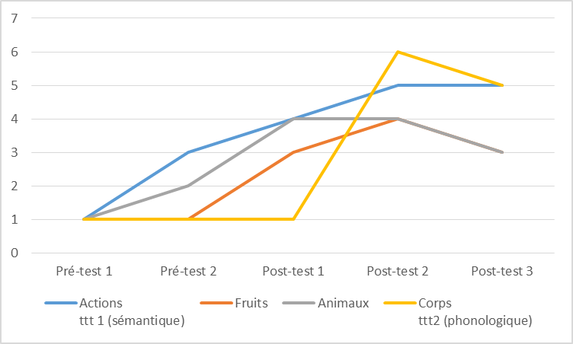
INSECTES | chenille | 2.14 | 5 | 0 | I
INSECTES | mille-pattes | 0.39 | 6 | 0 | I
INSECTES | mygale | 0.05 | 5 | 0 | I
 |  | 3.4 | 5.4 | 2
CORPS | auriculaire | 0.42 | 8 | 0 | C |  |  |  |  | liste travaillée - 3 sem - en séance & maison ttt phono (nb syll - nom phonèmes - 1er phonème)
CORPS | annulaire | 0.55 | 6 | 0 | C
CORPS | mollet | 1.77 | 4 | 0 | C
CORPS | tibia | 2.33 | 5 | 0 | C
CORPS | paume | 3.17 | 3 | 0 | C
CORPS | nombril | 4.34 | 6 | 0 | C
CORPS | paupière | 4.75 | 6 | 0 | C
CORPS | sourcils | 5.85 | 5 | 0 | C
CORPS | poignet | 10 | 5 | 1 | C
CORPS | talon | 11.72 | 4 | 0 | C
 |  | 4.5 | 5.2 | 1

 |  |  |  |  |  |  |  |  |  |  |  | Adaptations nécessaires / remarques:
 |  |  |  |  |  |  |  |  |  |  |  | ttt en cours.

Matériel_évaluation
